【参照②】pom.xmlファイル設定
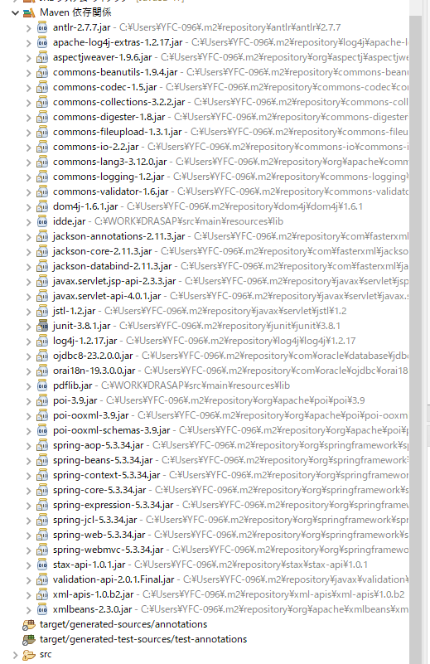
下記のURLはMavenリポジトリです。
 | https://mvnrepository.com/

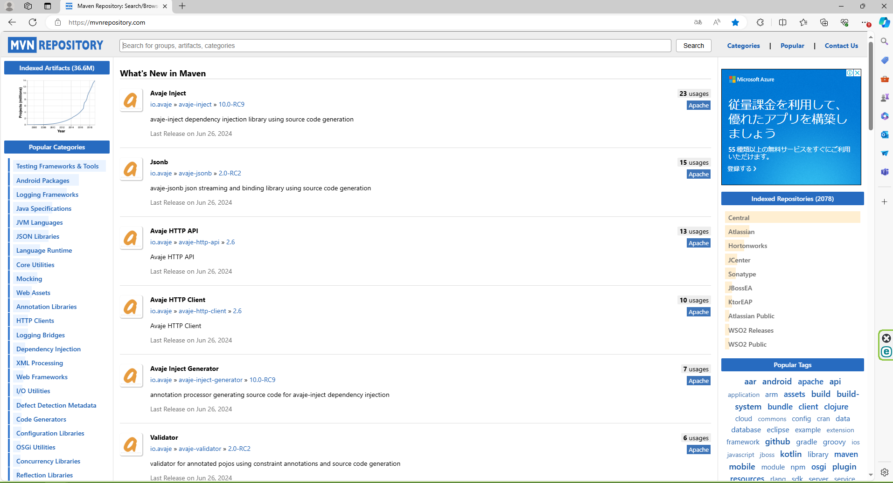
追加したいライブラリ依頼名を検索枠に入力して検索する

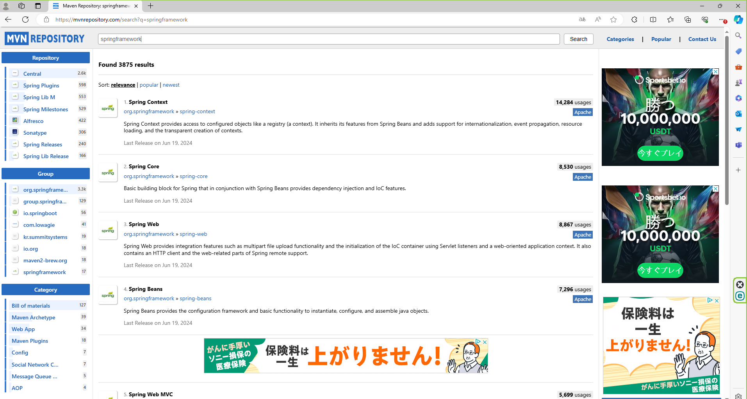
検索したのリンクをクリックして、バージョン選択できます。

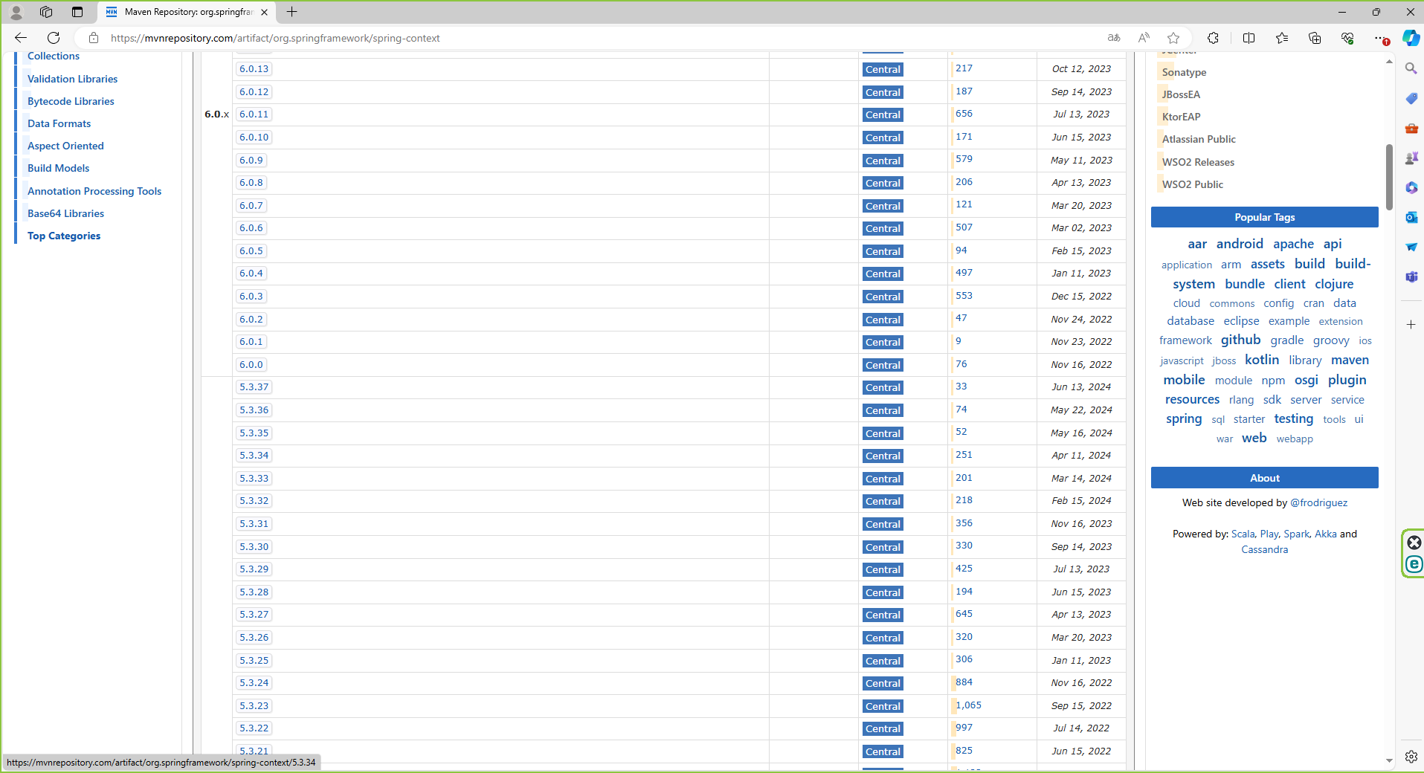

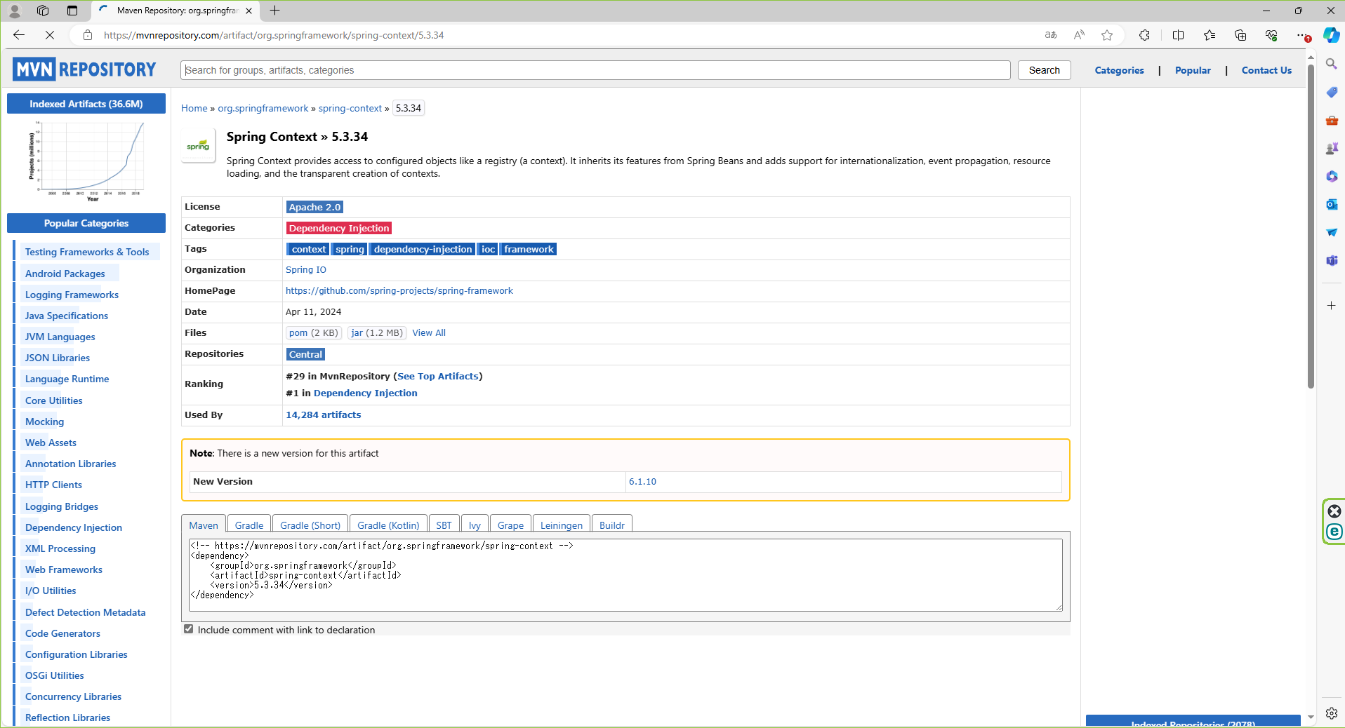
このテキストをコピーして、pom.xmlファイルに貼り付けてください。

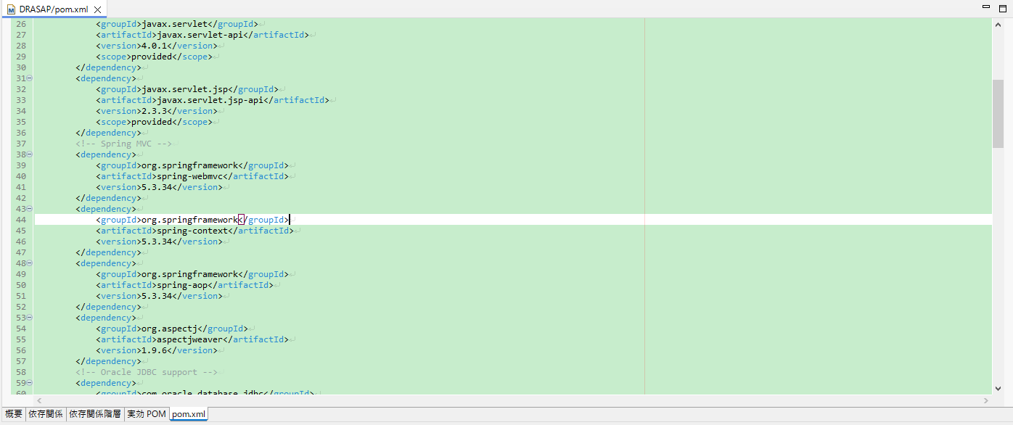

このファイルを保存して、Maven依存関係に追加します。

